OSB, фанера
OSB-3 Размер: 1250*2500 мм
Толщина | Цена за лист
9мм | 800 рублей
12мм | 1000 рублей
18мм | 1490 рублей
22мм | 1870 рублей

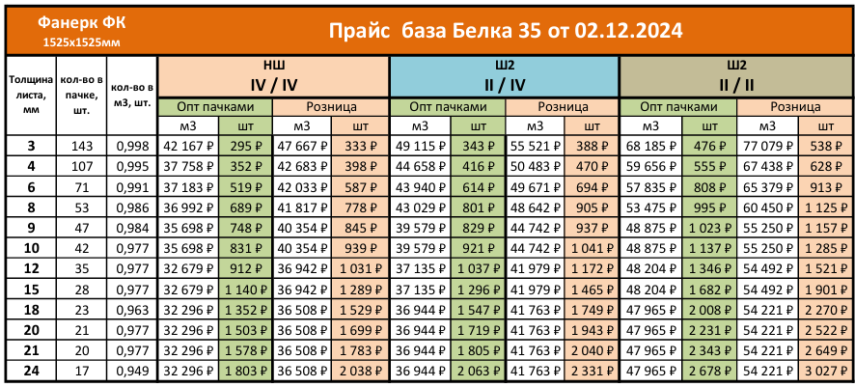
ФАНЕРА прайс от 02.12.2024

Домокомплекты из мини-бруса
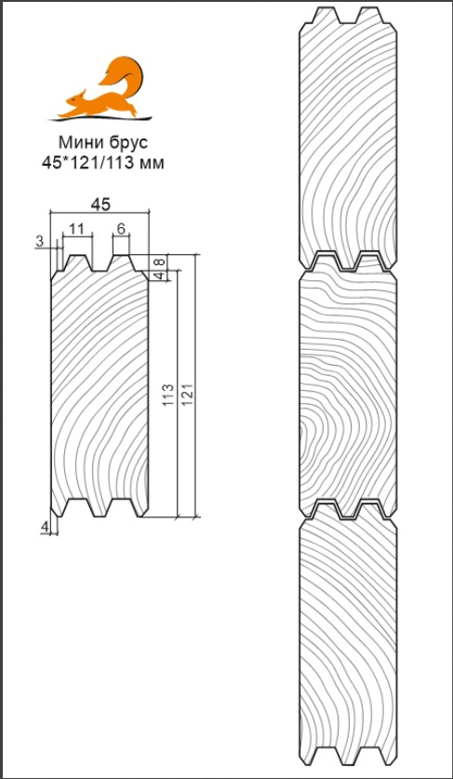
МИНИ-БРУС
Стандартная комплектация домокоплекта
Наименование | Описание
Фундамент | Полнотелые песко-цементные фундаментные блоки сечением 200х200х400 мм.
 | Гидроизоляция из рубероида в 1 слой, укладывается на фундаментный блок под обвязочный брус.
Обвязочный брус | Брус из древесины хвойных пород естественной сушки сечением 100х150 мм.
Балки перекрытия (лаги) | Доска из древесины хвойных пород естественной сушки сечением 50х150 мм, (шаг 630 мм), крепятся при помощи металлических опор бруса.
Полы (основание под чистовой пол) | Шпунтованная доска камерной сушки толщиной 36 мм, монтируется открытым способом.
Наружные стены (по проекту), фронтоны и перегородки | Профилированный строганный мини-брус камерной сушки сечением 45х121 мм, монтируется в чашку с ветровым замком.
Подстропильная система | Профилированный строганный мини-брус камерной сушки сечением 45х121 мм
Кровля | Сплошной кровельный настил из имитации бруса камерной сушки толщиной 17 мм, поверх укладывается гибкая черепица SHINGLAS, серия Фазенда (цвет на выьор из каталога). Ветровые и торцевые планки из строганной доски хвойных пород дерева камерной сушки.
Входная дверь | Деревянная филенчатая из массива сосны 2000х800 мм со всей необходимой фурнитурой, петли, ручка шар, навесной замок (если предусмотрена проектом).
Межкомнатные двери | Деревянные филенчатые из массива сосны 2000х800мм ( глухая) со всей необходимой фурнитурой; петли, ручка шар (если предусмотрены проектом) Возможна замена на двойные и остекленные.
Окна | Деревянный оконный блок стандартных размеров (1,0х1,0м, 0,9х0,6м, 0,6х0,6м) из массива сосны с одинарным остеклением (если предусмотрены проектом) Возможна замена на нужный размер, ПВХ, двойное остекление.
Наличники | Строганная доска камерной сушки из хвойных пород дерева сечением 20х70 мм.
Плинтус напольный и потолочный | Плинтус деревянный хвойных пород дерева.
Данные расценки ориентировочные. Так как проекты все индивидуальные, имеют разную площадь застройки, площадь стен, а также сложность конструкции поэтому стоимость может варьироваться, просьба уточнять у своего менеджера.
Дополнительные опции
Сборка строения нашими специалистами | от +15000 р
Замена на свайно-винтовой фундамент | от +70000 р
Замена деревянных окон на окна ПВХ однокамерные | от +28500 р
Замена кровли на металлочерепицу | от +48000 р
Антисептирование основания | от +8500 р
Антисептирование стен снаружи (материал+работа) | от +30000 р
Вертикальная отделка цоколя h<=500мм. | от +28000 р
Покраска строения снаружи в 2 слоя в 1 цвет (материал+работа) | от +90000 р
Водосточная система ПВХ | от +22000 р
Водосточная система Металлическая | от +28000 р
Утепление пола | от +16000 р | 50 мм
 | от +21000 р | 100 мм
 | от +24200 р | 150 мм
 | от +30000 р | 200 мм
Утепление кровли | от +25000 р | 50 мм
 | от +35000 р | 100 мм
 | от +55000 р | 150 мм
 | от +68000 р | 200 мм
